关系图
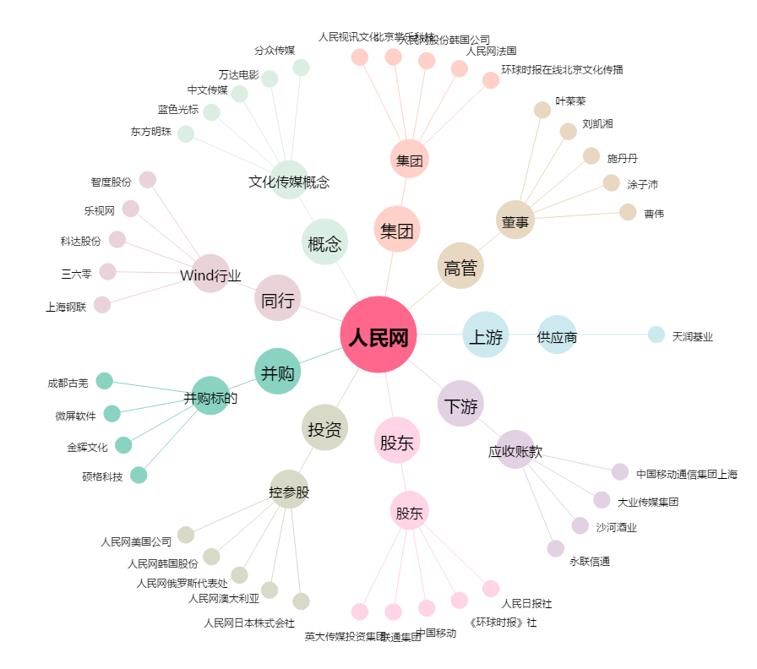
人民网[603000.SH] - 关系概览图

